Quick Response
QUICK RESPONSE PDCA
VIM Data
 |  |  | Valeo / Contact name [1] |  | PRODUCT (Designation + Ref) [2] |  |  |  |  |  | ORIGIN [3] |  |  |  | Which LLC was already issued on similar problem? [21] |  |  |  | Supplier Incident Details
 |  |  | Valeo Wiper Systems SLP MEXICO Hugo Iván Rodríguez Site SQA Engineer/Technician hugo-ivan,rodriguez@valeo.com |  | W000095163 C-VMX Brush card AVO Carbon France |  |  |  |  |  | Warranty |  | Supplier |  | VWS-W21SKA1-2402-006 VWS-W11CHA1-2311-005 |  |  |  | Supplier Incident number | VWS-W33SAN3-2402-007
 |  |  |  |  |  |  |  |  |  |  | 0km Return |  | Logistic |  |  |  |  |  | Valeo SRM Incident number | VWS-W33SAN3-2402-007
 |  |  |  |  |  |  |  |  |  |  | Internal |  | Project |  |  |  |  |  | Date of Valeo notification | 2024-02-27
 |  |  |  |  |  |  |  |  |  |  |  |  | Safety |  |  |  |  |  | Opened date & Time | 05h13

 | WHAT IS THE PROBLEM ? > Use 5W + 2H to know what is the Current Situation ? |  |  |  |  |  |  |  |  |  |  |  |  |  | Did you detect any VARIABILITY during sorting ? [22]
 | 5W2H |  |  |  |  |  |  | CHARACTERIZATION |  |  |  |  |  |  |  | Real data of the detected VARIABILITY...? ( please identify the involved standards ) | Standard issue?[28] | Deployment issue?[29] | Enforcement issue?[30] | Factor(s) to include in FTA Occ or FTA Non Det
 | WHAT happened? [4] |  | Customer View: The wiper motor sporadically don't work. During the functional test it was found that the reset contact is sporadically recognized. Valeo View: The wiper motor runs and shut down, the current consumption drops to 0V, during the teardown there was found that the GND brush box crimping is uneven causing the brush to get stuck and make poor contact with the commutator. Measuring the box there was found that the inside height of box was out of the lower specification. Good Part: Brush box W000078783 with inside height of the box of 7.350 mm Bad Part: Brush box W000078783 with inside height of the box of 7.288 mm, 7.294 mm Standar Part: Brush box W000078783 with inside height of the box of 7.400 ± 0.05 (7.350 - 7.450) mm |  |  |  |  | What is the difference between good and bad parts? [11] |  |  | Good Part: Brush box W000078783 with inside height of the box of 7.350 mm Bad Part: Brush box W000078783 with inside height of the box of 7.288 mm, 7.294 mm Standar Part: Brush box W000078783 with inside height of the box of 7.400 ± 0.05 (7.350 - 7.450) mm |  |  |  | 1/ ... in the MACHINE SETTINGS [23] | Variability in the Grimping Pressure | Yes | Yes | Yes | Yes

 | WHY is it a problem? [5] |  | Customer View: The wiper motor not work when commanded Valeo View: The uneven crimping doesn't allow the exit of the brush loosing the contact with the commutator making an inoperative motor |  |  |  |  | Was part produced in the standard process? [12] |  |  | Yes the bad parts was produced in th normal process without any special event |  |  |  | 2/ ... in the OPERATIONS [24] | NO | NO | NO | NO | NO

 | WHEN detected [6] |  | Customer View: Vehicle Repair Date: 7-nov-23 Mileage: 2747 M Valeo View: 18/Jan/2024, Motor manufacturing date: 29-Mar-2023 |  |  |  |  | When was it manufactured at Supplier? [13] |  |  | 2023-01-18
 |  |  |  |  |  |  |  |  |  |  |  |  |  |  | 3/ ... in the QUALITY CONTROLS [25] | NO | NO | NO | NO | NO
 | WHO detected? [7] (name of operator) |  | Customer View: Vehicle owner and confirmed by the dealer Valeo View: Josue Natera, Warranty engineer |  |  |  |  | Who manufactured? [14] |  |  | Final control: 3175 Chafia Riahi 3718 Hanen Trabelsi Electrical test: 3213 BOUHMIDA AHLEM Crimping : 2207 SOUISSI LAMIA 3235 KHALFA SAOUSSEN 3792 Bousbiaa Nabiha 3530 HAMMAMI MONJIA 4285 HAMMEMI rimeh 558 ayda benachour

 | WHERE detected? [8] |  | Customer View: No data Valeo View: Warranty laboratory, Valeo Wipers SLP |  |  |  |  | In which other application or processes product is used? [15] |  |  | GEN 2 C W000095903/ W447832/W000097898/W000095163 |  |  |  | 4/ ... in the RAW MATERIAL [26] | NO | NO | NO | NO | NO

 | HOW detected? [9] |  | Customer View: Visually and functionally when wipers are turned on Valeo View: Visually during the motor teardown measured with tomography |  |  |  |  | Are we capturing the defect when reinjecting product in normal process? [16] |  |  | Waiting for the bad part reception
 |  |  |  |  |  |  |  |  |  |  |  |  |  |  | 5/ ...in the PROJECT ACTIVITY [27] Category applicable until SOP + 6 Months | NO | NO | NO | NO | NO
 | HOW MANY bad parts? [10] |  | Customer View: 2 bad part Valeo View: 2 as final motor assemble Traceability data: March 17 Traceability data: February 19 |  |  |  |  | Did a similar problem happen previously at customer or internally? [17] |  |  | VWS-W21SKA1-2402-006 VWS-W11CHA1-2311-005

 | BAD PART [18] |  |  |  |  |  |  | GOOD PART [19] |  |  |  |  |  |  | WHAT ARE THE IMMEDIATE COUNTERMEASURES (24 hours)?
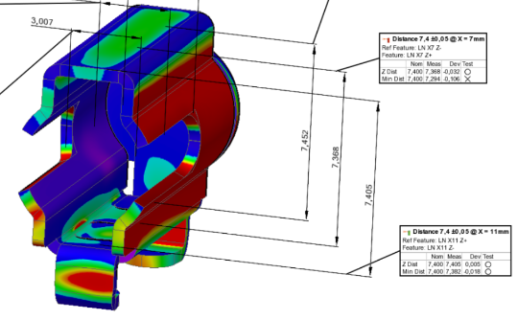
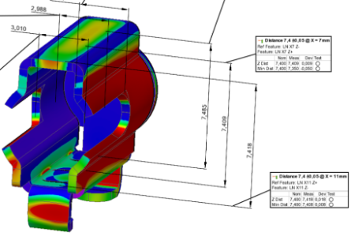

 |  |  |  |  |  |  |  |  |  |  |  |  |  |  | 1. IMMEDIATE COUNTERMEASURES IN SUPPLIER PERIMETER ? [31] |  |  | WHO |  | DATE | WHERE

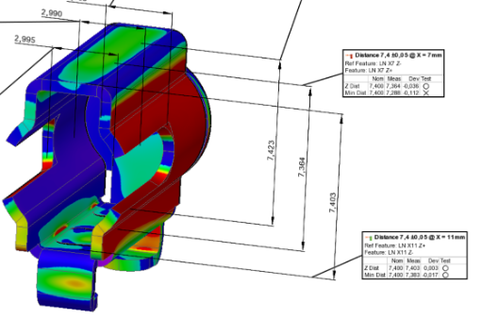
 |  |  |  |  |  |  |  |  |  |  |  |  |  |  | Quality Alert |  |  | Abir C |  | 02-02-2024 | AVO plant
 |  | 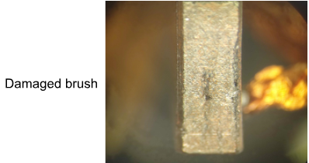 | 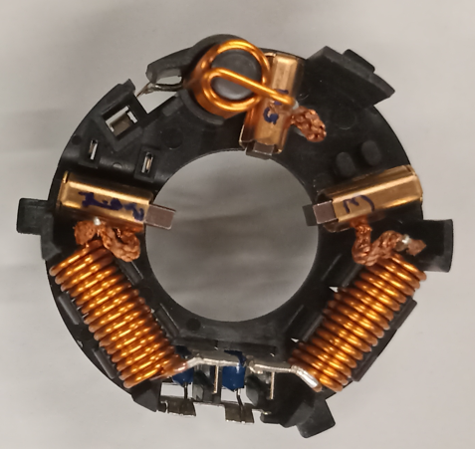 | 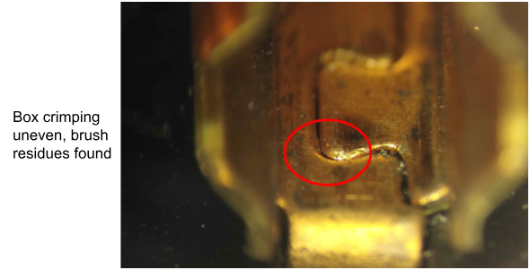 | 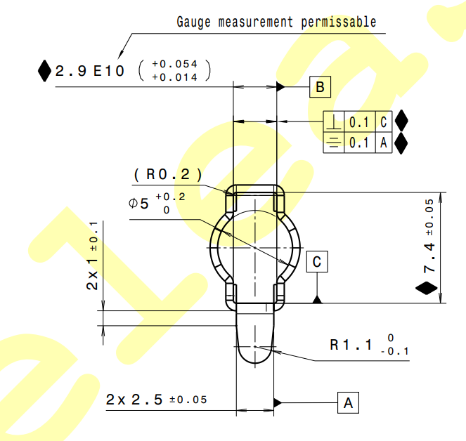 |  |  |  |  | 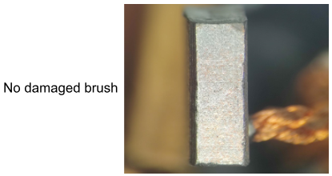 | 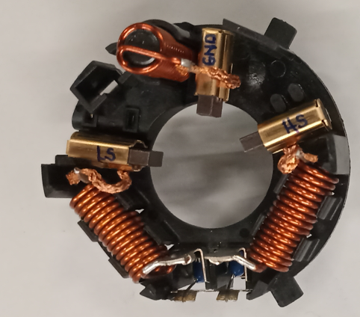 |  | 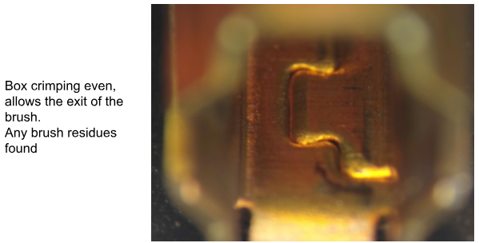
 |  |  |  |  |  |  |  |  |  |  |  |  |  |  | Sorting is already on going |  |  | Abir C |  | 2023-11-20 | AVO plant

 |  |  |  |  |  |  |  |  |  |  |  |  |  |  | Implement an air pressure control |  |  | Kamel M |  | 2023-11-07 | AVO plant

 | SORTING ACTIVITY to protect customer [20]

 |  |  |  | Nb. NG Parts | Nb. Sorted |  | PPM |  |  | Sorting date | WHO |  | Identification OK parts |  | 2. IMMEDIATE COUNTERMEASURES IN VALEO LINE ? [32] |  |  | WHO |  | DATE | WHERE
 | -Results of sorting in Valeo Customer plant |  |  |  |  | = | '----' |  | PPM
 | -Results of sorting in Valeo plant (W347551) |  |  | 0 | 17440 |  | 0 |  | PPM | 2024-01-18 | HL Suppliers |  | White line in plastic base |  | Enforcement of the sorting activity with gauge in the sorting station |  |  | Hugo Ivan Rodriguez |  |  | Valeo SLP
 | -Results of sorting in Valeo plant (W000092467) |  |  | 0 | 8000 |  | 0 |  | PPM | 2024-01-18 | HL Suppliers |  | White line in plastic base
 | -Results of sorting in Valeo plant (W000095163) |  |  | 0 | 1120 | = | 0 |  | PPM | 2024-01-18 | HL Suppliers |  | White line in plastic base
 | -Results of sorting in Valeo plant (W447832) |  |  | 0 | 7520 |  | 0 |  | PPM | 2024-01-18 | HL Suppliers |  | White line in plastic base
 | -Results of sorting in Supplier Logistics platform |  |  |  |  | = | '----' |  | PPM |  |  |  |  |  | Notify the supplier |  |  | Hugo Iván Rodríguez |  |  | Valeo SLP
 | -Results of sorting in Supplier plant |  |  | 0 | 356200 | = | 0 |  | PPM | 2023-11-20 | Aymen G
 | -Results of sorting in after-sales stocks |  |  |  |  | = | '----' |  | PPM
 | TOTAL SORTING |  |  | 0 | 390280 | = | 0 |  | PPM

 | Production dates of sorted parts |  | From | To |  |  |  |  | First certified good shipment: |  |  | Label's Number |  | Date
 |  |  | 2023-11-20 | 2023-02-01
 | Period of NG parts |  | Earliest NG part Date | Latest NG part Date |  |  |  |  |  |  |  | Identification OK parts / OK pallets
 |  |  | Na | Na

 | VALEO CAN DETECT THE DEFECT ON THE PRODUCTION LINE AT 100% (YES/NO) ? |  |  |  |  |  |  |  |  |  |  | If not, Supplier must set up a control at 100% on the Valeo line

Assign
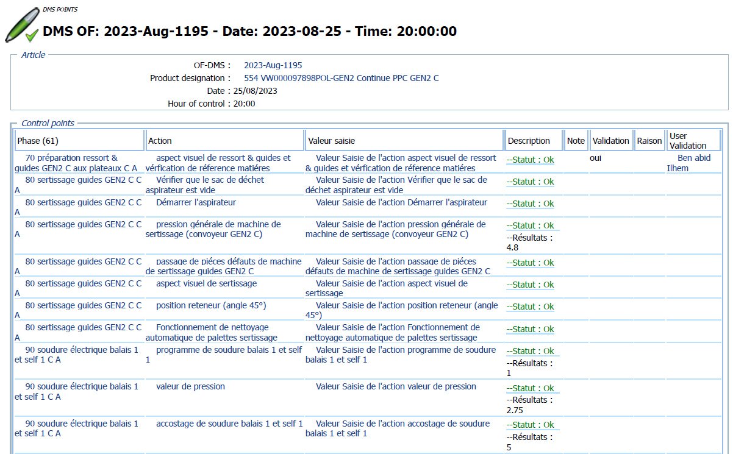
ASSIGNMENT / BREAKDOWN

N° | ASSIGNMENT [1] | RESULTS [2] | WHO [3] | Due date [4] | Done date [5]
1 | Reception of the bad part | Bad part received completely desassembled | Aymen G | 2024-02-02 | 2024-02-02
2 | Take 03 parts from diffrents 03 batchs and make some picture before and after assembly | No trace was remarked on the brushbox before ad after the crimping | Karim M | 2024-02-02 | 2024-02-02 | 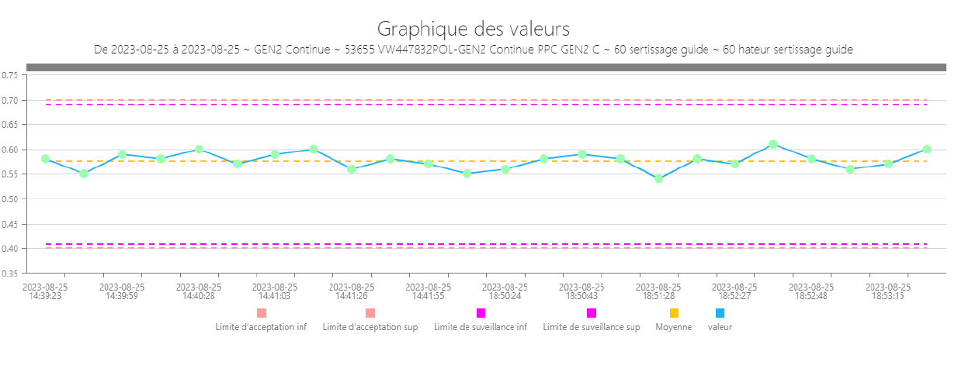 | 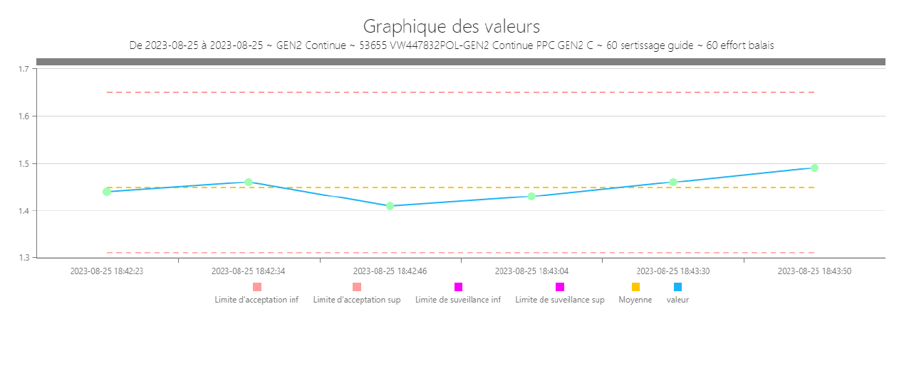
3 | Check the SOP & SPC & events of 25-08-2023 | - NO special event or worng parameter was notified - Qty produced : 11 239 = 6 818 (W447832) + 4 421 (W000097898) - Crimping paramters : all OK - Scrap : xx broken ergo | Aymen G | 2024-02-02 | 2024-02-02
4 | Reproduction of the defect : block all the station and put the pressure at 6,5 bars in the precrimping 1st station | The PPC and the brush box was damaged in one side | AVO team | 2024-02-03 | 2024-02-05
5 | Reproduction of the defect : block all the station and put the pressure at 6,5 bars in the precrimping 1st second stations | No marks was found on the PPC and the brushbox | AVO team | 2024-02-03 | 2024-02-05
6 | Pass the gauge Go NO GO through the brushbox | Bad part was Ok by the gauge GoNoGO | AVO team | 2024-02-05 | 2024-02-05
7 | Zoom the picture on the LS brushbox and see the damagement on the low side | 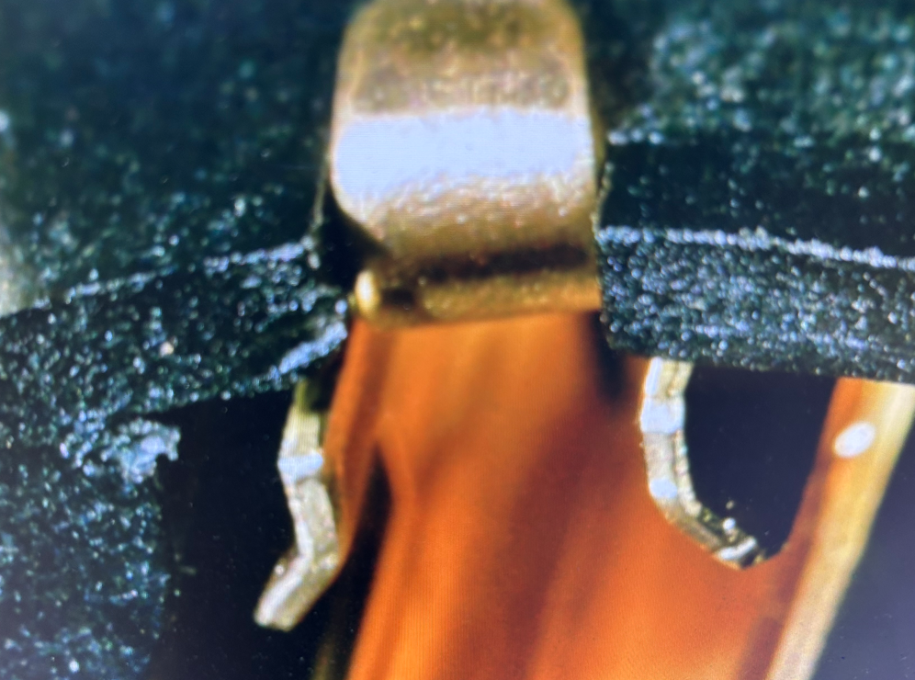 Picture is taken | AVO team | 2024-02-05 | 2024-02-05
8 | Check the possibility to apply the 04 wires test for the force test |  | David D | 2024-03-29
9 | Check the Air pressure Value for each case of the risk assement | 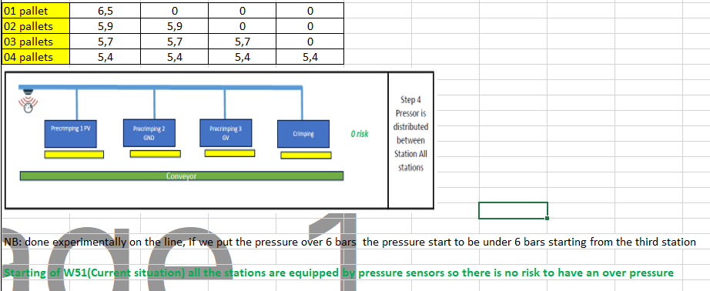 | AVO team | 2024-02-11 | 2024-02-11
10
11
12
13
14
15
16
17
18
19
20
21
22
23
24
25
26
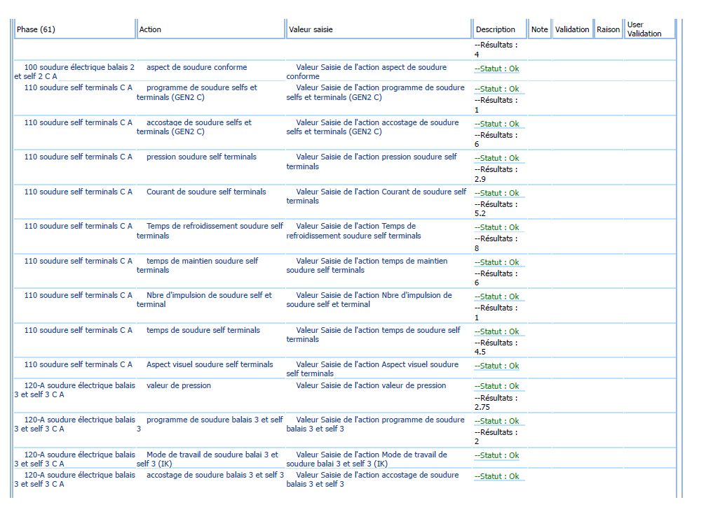
27
28
29
30

Timeline
TIMELINE [1]
RISKY WINDOW

Week Number

 |  | E1 |  | E2 | E3 | E4 |  | First Defect detected @ Customer |  | Immediate Countermeasure #1 |  | Immediate Countermeasure #2 | Final Countermeasures after Check Act

 | EVENT (E) |  | WHAT HAPPENED? |  |  |  | When |  | Who |  | What is the Factor?
 | E1
 | E2
 | E3
 | E4

SQA Genba Check
 |  | Genba Check StEDE PDCA Genba Check Efficiency control StEDE3 workstation assesment

 | Supplier Name and Location |  |  | RSQ3 Genba Check activity
 | Audit date |  |  | SRM Incident Genba Check activity
 | Auditor name
STEP 1
STEP 2

 |  |  |  | StEDE PDCA Genba Check |  |  |  |  |  |  |  | EFFICIENCY CONTROL |  |  |  | StEDE3 Workstation assesment result

 |  |  |  |  |  |  |  |  |  |  |  | Number of parts since actions are in place
 | Incident number | Root cause | Nb | Action: What is the corrective or SYSTEMIC preventive action ? | Existence: Which STANDARD has been created or improved ? | Deployment: How were the users trained to use this STANDARD ( including their N+1 if not the trainer ) | Enforcement: What is the N+1 of the users doing to ensure the strict and continuous respect of this STANDARD ? | Action | Existence | Deployment | Enforcement | Produced | Bad parts |  | StEDE 3 Workstation assesment result
TECHNICAL / SYSTEMIC CORRECTIVE ACTION - OCCURANCE | VWS-W33SAN3-2402-007 | #REF! | 1 | #REF! | #REF! | #REF! | #REF!
 | Confirmed on Genba: Supplier / Valeo SQA: Y/N |  |  |  |  |  |  |  |  |  |  |  |  |  |  |  | ok | ok
 | VWS-W33SAN3-2402-007 | #REF! | 2 | #REF! | #REF! | #REF! | #REF! |  |  |  |  |  |  |  |  |  | nok | nok
 | Confirmed on Genba: Supplier / Valeo SQA: Y/N |  |  |  |  |  |  |  |  |  |  |  |  | StEDE 3 |  |  | conditional ok | conditional ok
 | VWS-W33SAN3-2402-007 | #REF! | 3 | #REF! | #REF! | #REF! | #REF!
 | Confirmed on Genba: Supplier / Valeo SQA: Y/N
 | VWS-W33SAN3-2402-007 | #REF! | 4 | #REF! | #REF! | #REF! | #REF!
 | Confirmed on Genba: Supplier / Valeo SQA: Y/N

TECHNICAL / SYSTEMIC CORRECTIVE ACTION - NON DETECTION | VWS-W33SAN3-2402-007 | #REF! | 5 | #REF! | #REF! | #REF! | #REF!
 | Confirmed on Genba: Supplier / Valeo SQA: Y/N |  |  |  |  |  |  |  |  |  |  |  |  |  |  |  | ok | ok
 | VWS-W33SAN3-2402-007 | #REF! | 6 | #REF! | #REF! | #REF! | #REF! |  |  |  |  |  |  |  |  |  | nok | nok
 | Confirmed on Genba: Supplier / Valeo SQA: Y/N |  |  |  |  |  |  |  |  |  |  |  |  |  |  |  | conditional ok | conditional ok
 | VWS-W33SAN3-2402-007 | #REF! | 7 | #REF! | #REF! | #REF! | #REF!
 | Confirmed on Genba: Supplier / Valeo SQA: Y/N
 | VWS-W33SAN3-2402-007 | #REF! | 8 | #REF! | #REF! | #REF! | #REF!
 | Confirmed on Genba: Supplier / Valeo SQA: Y/N

 |  |  |  |  |  |  |  |  |  |  |  |  |  | StEDE3 result (lowest score of cells above) | 0
 |  |  |  |  |  |  |  |  |  | Actions to be defined for "NOK" cells (above)
 |  |  |  | Actions plan for "No" answer to StEDE PDCA Genba check
 |  |  | Nb | Action | Action | Action | Action | Who | When | Done date
 |  | TECHNICAL / SYSTEMIC CORRECTIVE ACTION - OCCURANCE | 1

 |  |  | 2

 |  |  | 3

 |  |  | 4

 |  | TECHNICAL / SYSTEMIC CORRECTIVE ACTION - NON DETECTION | 5

 |  |  | 6

 |  |  | 7

 |  |  | 8

StEDE3 Matrix
 | StEDE3 Workstation Assessment v2.3
 |  |  |  |  |  |  | 0

Supplier :
Plant location :
Assessment date : |  |  | StEDE3 ASSESSMENT RESULT : |  |  |  | 0/ 9
Workstation assessed :
Assessor / Company
Setter :
Operator : |  |  |  |  |  |  | For supplier self assesment activity, column to be assessed by:
Step 1 : 360° Variability Hunting |  |  | Step 2 : StEDE3 Matrix |  |  |  | Direct Manager of the user |  | Manager from an other APU/Department
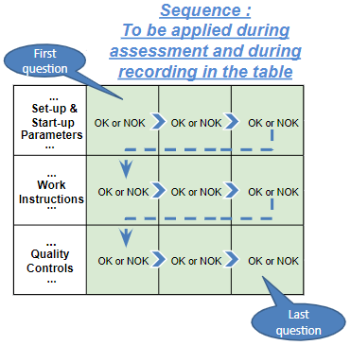
Silent Workstation observation for 10/15 min, to detect any potential Variability related to : - machine settings adjustment - operator activities - quality controls |  |  | StEDE3 Matrix Excellence Through Standards |  |  |  | EXISTING ? | DEPLOYED ? How were the users trained to apply this STANDARD ? ( including their Direct Manager if not the trainer ) | ENFORCED ? What is the Direct Manager of the users doing to ensure the strict and continuous EXECUTION of this STANDARD ?
 |  |  |  |  |  |  | Clear, Visible, Quantified, Doable. | Respected by users. Can be explained by users. | Audited by the Direct Manager on Genba at a frequency defined based on frequency of usage of standard.
 |  |  | For a given Process / Workstation : Are StANDARDS for… | … Set-up Parameters … |  | Parameters list, values and limits and necessary work instructions to set the machine/workstation up for production of the selected part number (to be compared with those used during the FDPR / IS) |  |  |  | 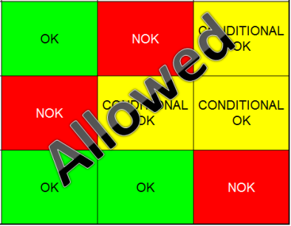
 |  |  |  | ... Work Instructions … |  | Instructions defining how to operate the station safely, to produce parts, and how to maintain the equipment. |  |  |  | 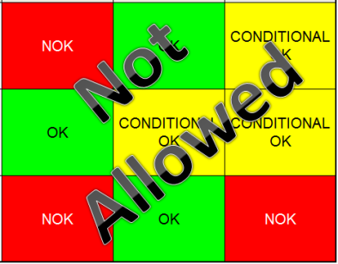
 |  |  |  | … Quality Controls … |  | Activities to control the quality of the operation or of the product after transformation to ensure only good parts are transferred to the next station |  |  |  | 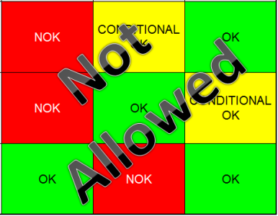

 | Conclusion :

Step 3 : Findings
StEDE3 Matrix Excellence Through Standards |  | EXISTING ? | DEPLOYED ? | ENFORCED ? |  | "Reduction of the variability in our processes, being production or administrative, is key to ensure the sustainability of any continuous improvement"
0 / 9 |  | Clear, Visible, Quantified, Doable. | Respected by users. Can be explained by users. | Audited by direct manager on Genba at a frequency defined based on frequency of usage of standard. | Category (Ex / Dep / Enf) | Findings and next steps |  |  | Owner | Date | Status | Is FMEA update required ? Yes / No | If "Yes", done date
For a given Process / Workstation : Are StANDARDS for… | ...Set-up Parameters … | 0 | 0 | 0 |  | Finding #1 : Next step :

 |  |  |  |  |  | Finding #2 : Next step :

 |  |  |  |  |  | Finding #3 : Next step :

 | ... Work Instructions … | 0 | 0 | 0 |  | Finding #1 : Next step :

 |  |  |  |  |  | Finding #2 : Next step :

 |  |  |  |  |  | Finding #3 : Next step :

 | ...Quality Controls … | 0 | 0 | 0 |  | Finding #1 : Next step :

 |  |  |  |  |  | Finding #2 : Next step :

 |  |  |  |  |  | Finding #3 : Next step :

 | VALEO signature |  |  |  |  |  | SUPPLIER signature

